상품제안서
아이리버 IBS-J08 스테레오 사운드바 | 상품코드: F33059

 |  |  |  |  |  |  | 02-412-0044 | www.easy1.co.kr
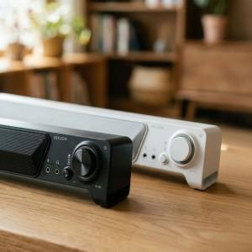

【상세/제작정보】 | 입수 6개당 5000원 VAT별도 입니다.

【인쇄/포장옵션】 | 레이저, 컬러필름인쇄 / 포장지포장

【공급단가】 | 수량 | 30~ | 50~ | 100~ | 300~ | 500~
*VAT별도 | 화이트 | 25,620원 | 25,210원 | 24,600원 | 23,980원 | 23,570원
 | 블랙 | 25,620원 | 25,210원 | 24,600원 | 23,980원 | 23,570원

【상품 URL】 | https://easy1.co.kr:443/src/goods_detail.php?gdno=33059

